Sheet1
 |  | للطلب (مؤسسة وردة الحلويات للتجارة) الرياض تلفون (0112293200 - 0114530133)
 | الصورة | الإسم | الشد | تاريخ الانتهاء | الكمية
1 | 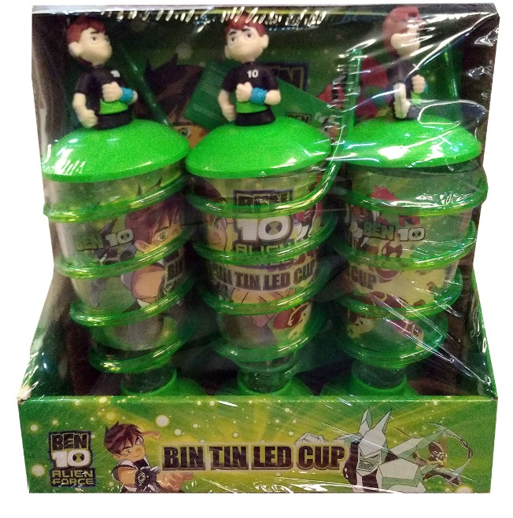 | كاسات حلاوة بن تن Ben ten cup | 9 | 30/10/2023
 |  |  | 6x9
2 | 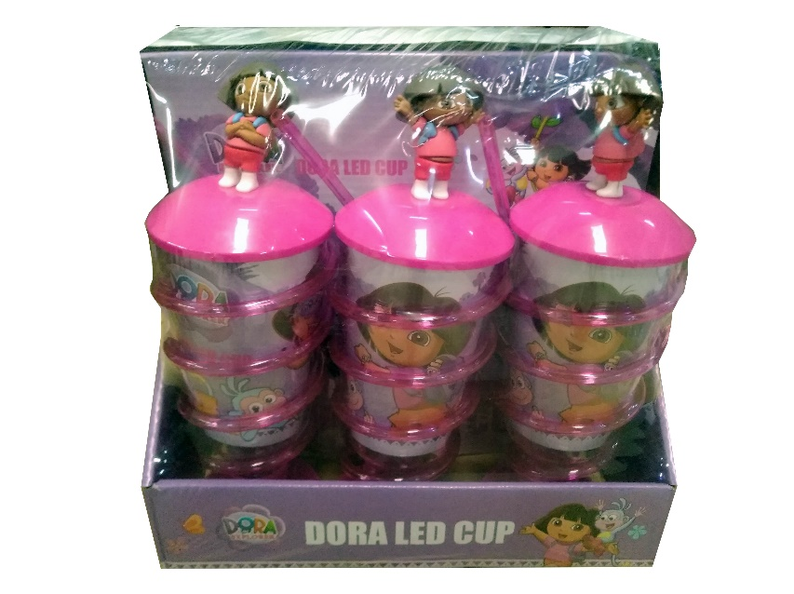 | كاسات حلاوة دورا Dora cup | 9 | 30/10//2023
 |  |  | 6x9
3 | 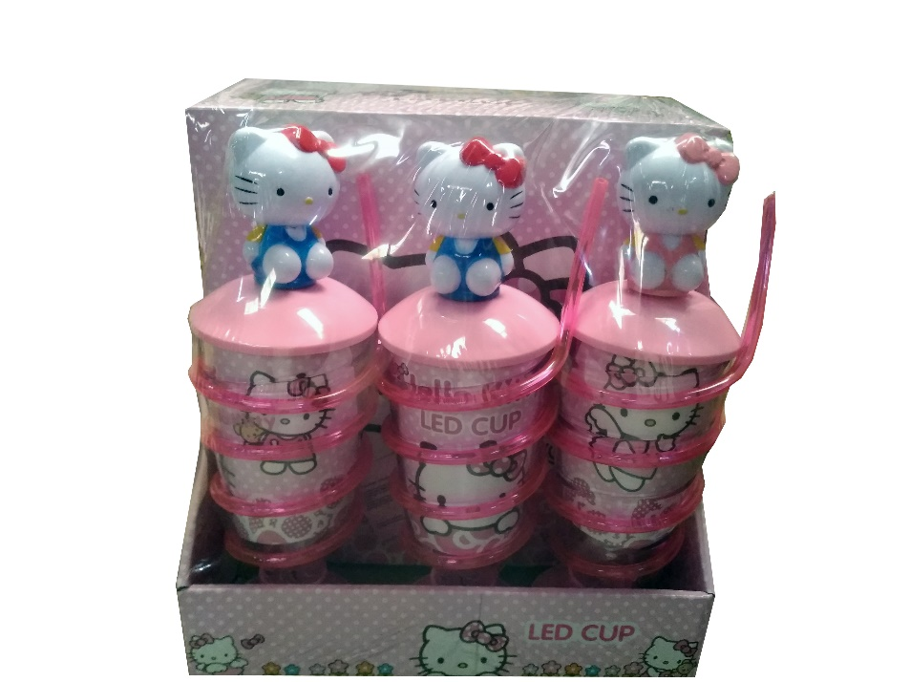 | كاسات حلاوة هالو كاتي Hello Kitty cub | 9 | 30/10//2023
 |  |  | 6x9
4 | 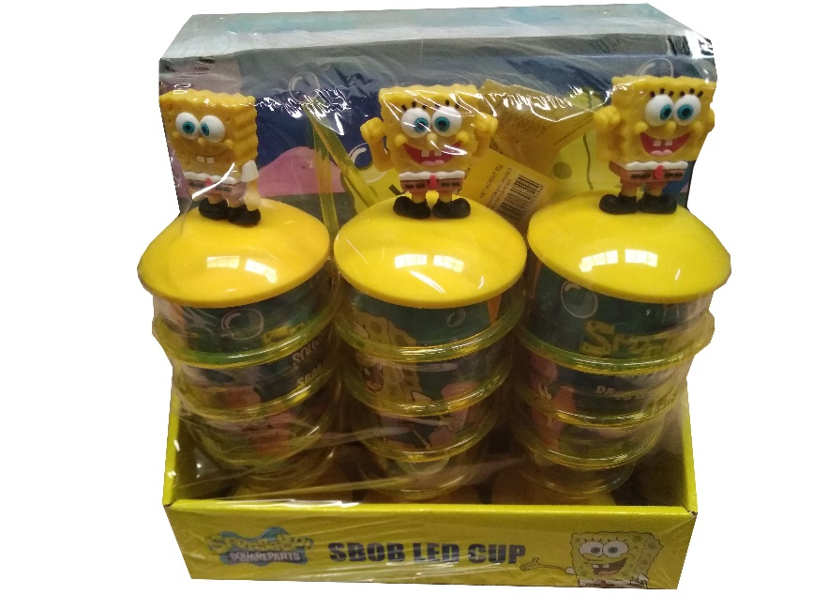 | كاسات حلاوة سبونج بوب Sbob Cup | 9 | 30/10//2023
 |  |  | 6x9
5 | 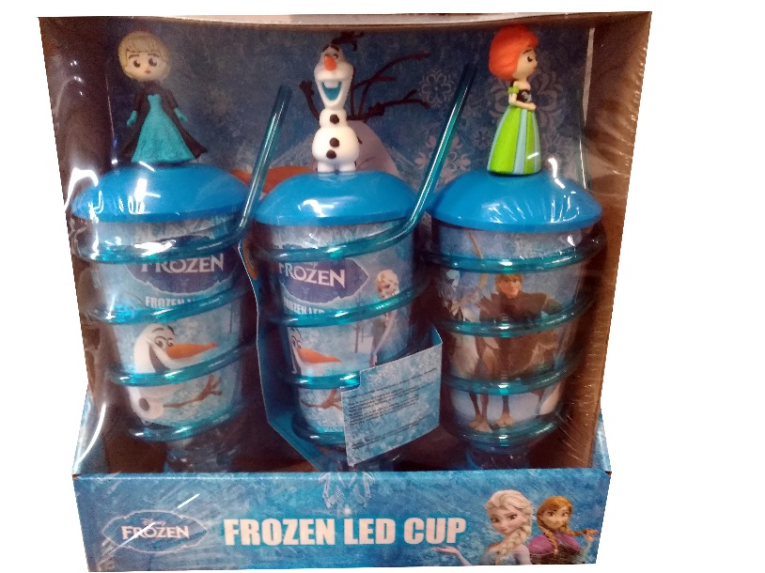 | كاسات حلاوة فروزن Frozen cup | 9 | 30/10//2023
 |  |  | 6x9
6 | 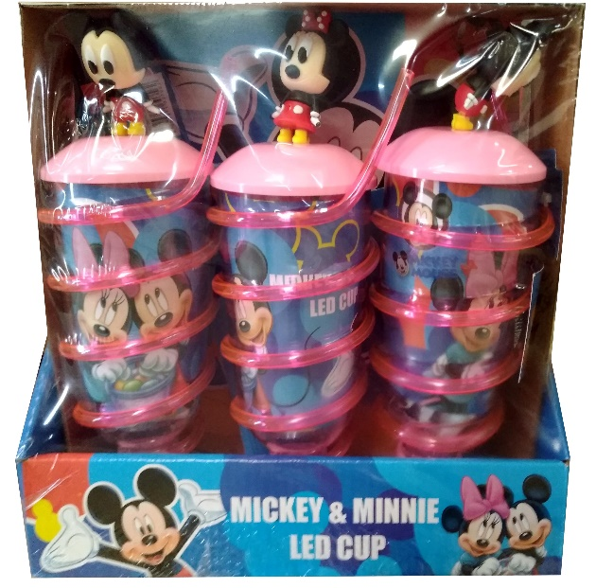 | كاسات حلاوة ميكي Mickey cup | 9 | 30/10//2023
 |  |  | 6x9
7 | 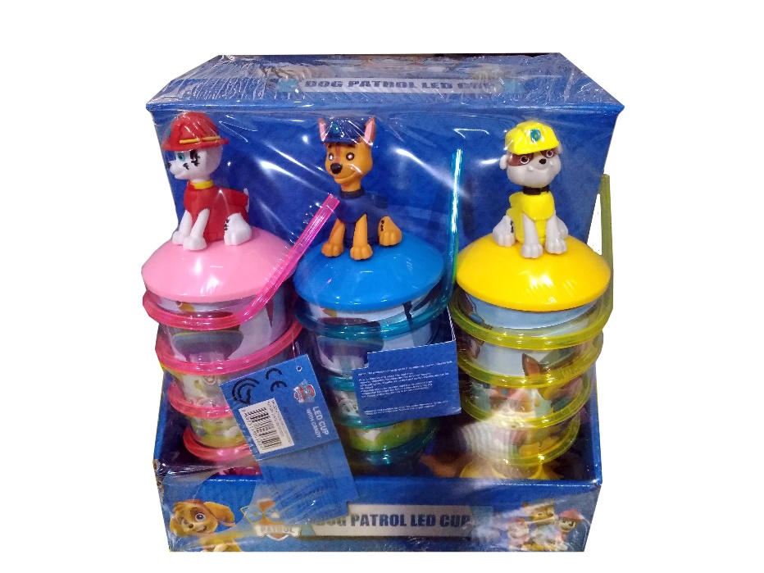 | كاسات حلاوة دوج باترول dog patrol cup | 9 | 30/10//2023
 |  |  | 6x9

